Hoja1
Una persona puede comunicarse escribiendo dos caracteres en una comptadora que son:
Caracter 1 | Caracter 2
\ | /

La representacion en pixeles de cada uno de los caracteres es la siguiente

\ | Pixeles |  | / | Pixeles
1 | -1 |  | -1 | 1
-1 | 1 |  | 1 | -1

como lee la computadora un carácter, por ejemplo \

1 | -1 | -1 | 1

y para /

-1 | 1 | 1 | -1

Probar operaciones artimeticas

SUMA
\ | /
0 | 0 | Al aplicar una sumatoria para los cada intensidad de los pixeles del caracter 1 no existe un resultado diferenciador

Multiplicacion
\ | /
1 | 1 | Sucede lo mismo al aplicar una operacion matematica de multiplicacion entre las intensidadedes de los los pixeles

PRUEBA 1 ( + - - +)
\ | /
4 | -4 | Para esta prueba en donde se suma el primer y ultimo pixel y se resta el segundo y tercer pixel, si existe un diferencia significativa

Ahora trateremos de comprobar los caracteres con un nivel de distorsion.

\ | Pixeles |  | / | Pixeles
1 | 1 |  | -1 | -1
-1 | 1 |  | 1 | -1

PRUEBA 1 ( + - - +)
\ | /
2 | -2 | Se puede concluir que es una clasificacion robusta porque se distorsionaron los caracteres y la operacion matematica sigue funcionando.

Ejercicio
Probar con 16 combinaciones diferentes para determinar si la combinacion anterior es la mejor o existe otra alternativa entre el conjunto de alternativas.
Ordenar las combinaciones con peor exactitud a mejor exactitud

El algoritmo de gradiente descentiente es utilizado para realizar pruebas, similar como se realizo el ejercicio anterior. El objetivo de algorimo de gradiente descendiente es encontrar la mejor combinacion matematica en donde exista un tasa baja de errores.

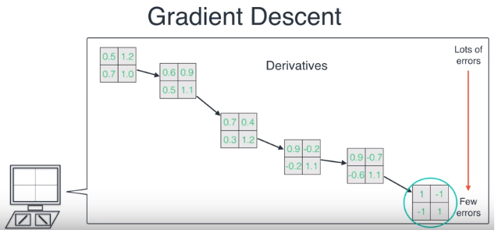

Un mundo mas complejo con una resolucion de pantada no de 2x2 sino de 3x3

 | Monitor de computadora

Caracteres disponibles
\ | / | X | O

Representacion en pixeles por cada caracter disponible

\ | Pixeles |  |  | Capa convolucional |  |  | Capa completamente concetada
1 | -1 | -1 |  | Capa de agrupamiento |  |  |  |  |  | \
-1 | 1 | -1
-1 | -1 | 1 |  |  |  |  | Fully connected layer
 |  |  |  | convolution layer
/ | Pixeles |  |  | Pooling layer
-1 | -1 | 1 |  |  |  |  |  |  |  | /
-1 | 1 | -1
1 | -1 | -1

X | Pixeles
1 | -1 | 1 |  |  |  |  |  |  |  | X
-1 | 1 | -1
1 | -1 | 1

O | Pixeles
-1 | 1 | -1 |  |  |  |  |  |  |  | O
1 | -1 | 1
-1 | 1 | -1

Operacion matematica para resolver el clasificador de imagenes

+ | - | +
- | + | -
+ | - | +

Para convertir identificar el tipo de caracterer en nuestro clasificador es necesario convertir la imagen de 3x3 a 2x2, se tomara de ejemplo el caracter "x"
 |  |  |  |  |  |  |  |  |  |  |  |  | Capa completamentente conectada | Convertir el resultado en una matriz |  |  |  |  |  | Creacion de Filtros
 |  |  |  |  | Tenemos dos filtros |  |  |  | Resultado |  |  |  | fully connected layer | Codificar una matriz de 3x3 en su caractecter correspondiente.
 |  |  |  |  | + | - |  |  | 4 | -4 |  |  | La computadora ver la imagen de la siguiente forma | Si los valores son iguales al vector anterior el resultado es 1 de lo contrario sera -1
 |  |  |  |  | - | + |  |  | -4 | 4
 |  | X | Pixeles |  |  |  |  |  |  |  |  |  |  |  | 1 | -1 | -1 | 1 | + | - | - | +
 |  | 1 | -1 | 1 |  |  |  |  |  |  |  |  |  |  | -1 | 1 | 1 | -1 | - | + | + | -
 |  | -1 | 1 | -1
 |  | 1 | -1 | 1 |  |  |  |  | Resultado
 |  |  |  |  | - | + |  |  | -4 | 4
 |  |  |  |  | + | - |  |  | 4 | -4

Capa convolucional: es una capa que reduce una imagen de dimension por medio de un filtro.

 |  |  |  |  | Tenemos dos filtros |  |  |  | Resultado
 |  |  |  |  | + | - |  |  | -4 | 4
 |  |  |  |  | - | + |  |  | 4 | -4
 |  | O | Pixeles |  |  |  |  |  |  |  |  |  |  |  | -1 | 1 | 1 | -1 | - | + | + | -
 |  | -1 | 1 | -1 |  |  |  |  |  |  |  |  |  |  | 1 | -1 | -1 | 1 | + | - | - | +
 |  | 1 | -1 | 1
 |  | -1 | 1 | -1 |  |  |  |  | Resultado
 |  |  |  |  | - | + |  |  | 4 | -4
 |  |  |  |  | + | - |  |  | -4 | 4

 |  |  |  |  | Tenemos dos filtros |  |  |  | Resultado
 |  |  |  |  | + | - |  |  | 4 | -2
 |  |  |  |  | - | + |  |  | -2 | 4
 |  | \ | Pixeles |  |  |  |  |  |  |  |  |  |  |  | -1 | -1 | -1 | -1 | - | - | - | -
 |  | 1 | -1 | -1 |  |  |  |  |  |  |  |  |  |  | -1 | 1 | 1 | -1 | - | + | + | -
 |  | -1 | 1 | -1
 |  | -1 | -1 | 1 |  |  |  |  | Resultado
 |  |  |  |  | - | + |  |  | -4 | 2
 |  |  |  |  | + | - |  |  | 2 | -4

 |  |  |  |  | Tenemos dos filtros |  |  |  | Resultado
 |  |  |  |  | + | - |  |  | 2 | -4
 |  |  |  |  | - | + |  |  | -4 | 2
 |  | / | Pixeles |  |  |  |  |  |  |  |  |  |  |  | 1 | -1 | -1 | 1 | + | - | - | +
 |  | -1 | -1 | 1 |  |  |  |  |  |  |  |  |  |  | -1 | -1 | -1 | -1 | - | - | - | -
 |  | -1 | 1 | -1
 |  | 1 | -1 | -1 |  |  |  |  | Resultado
 |  |  |  |  | - | + |  |  | -2 | 4
 |  |  |  |  | + | - |  |  | 4 | -2

Comprobando cada uno de los caracteres con los filtros, el proposito es identificar un caracter por medio de los filtros.

X | Pixeles |  |  |  |  |  | Filtro de X
1 | -1 | 1 |  |  |  |  | + | - | - | + | 8 | El caracter con mayor puntuacion es X
-1 | 1 | -1 |  |  |  |  | - | + | + | -
1 | -1 | 1
 |  |  |  |  |  |  | Fitro de O
Matriz |  |  |  |  |  |  | - | + | + | - | -8
 | 1 | -1 | -1 | 1 |  |  | + | - | - | +
 | -1 | 1 | 1 | -1
 |  |  |  |  |  |  | Filtro de \
 |  |  |  |  |  |  | - | - | - | - | 4
 |  |  |  |  |  |  | - | + | + | -

 |  |  |  |  |  |  | Filtro de /
 |  |  |  |  |  |  | + | - | - | + | 4
 |  |  |  |  |  |  | - | - | - | -

Ejercicio.
Hacer el mismo procedimiento para los caracteres restantes.

El ejercicio completo se puede apreciar en la siguiente imagen

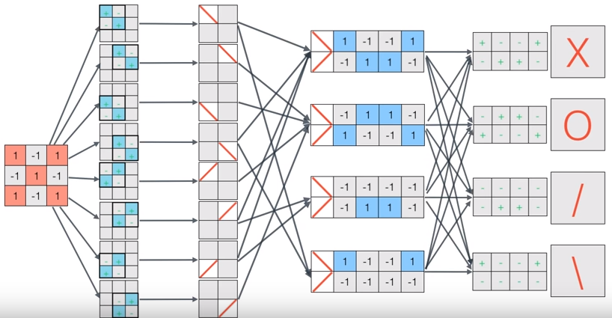

A continuacion se muestra el ejemplo completo de una red reuronal convolucional utilizada para identificar a que clase pertenence una imagen con dimensiones de 3x3
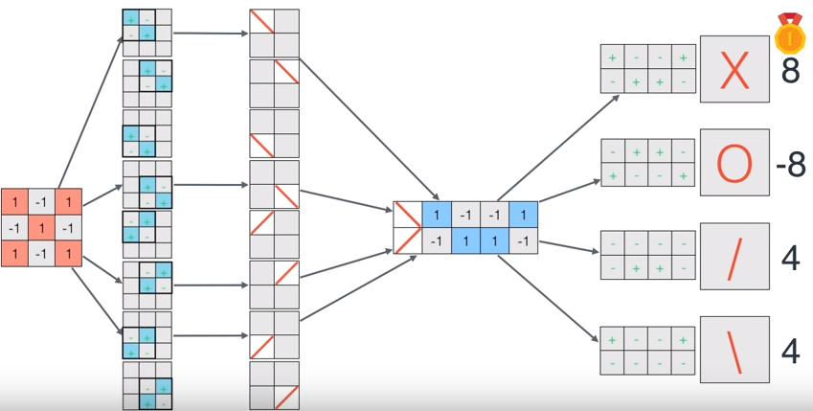

En los ejercicios anteriores se definien los conceptos basicos de una red neuronal, entre los cuales estan capa convolucional (convolution layer), capa de agrupamiento (pooling layer) y
la capa totalmente conectada (fully connected layer)

De la misma forma que se identifico una operacion matematica para clasificar dos caracteres y posteriomente cuatro caracteres, este mismo modelo es aplicado para clasificar
imagenes de tres colores con una dimesion de 128x128 pixeles o mas. En la imagen siguiente se define un modelo de una red convolutional para clasificar una imagen en cuatro categorias
perro, gato, bote y pajaro.

